상품제안서
스타 멀티클립 | 상품코드: S24509

 |  |  |  |  |  |  | 02-713-8555 | www.synergygift.co.kr
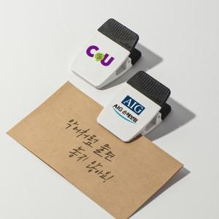 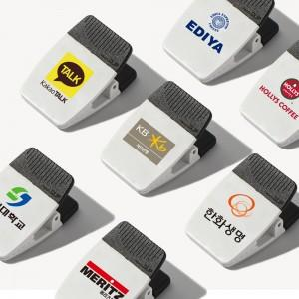 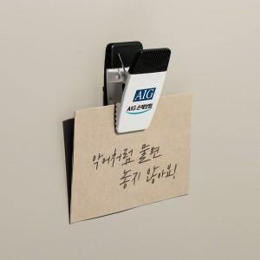

【상세/제작정보】

【인쇄/포장옵션】 | 실크, 풀칼라 / PET케이스

【공급단가】 | 수량 | 100~ | 300~ | 1,000~ | 3,000~ | 10,000~
*VAT별도 | 3M테이프형 | 1,690원 | 1,620원 | 1,540원 | 1,510원 | 1,460원
 | 자석형 | 1,940원 | 1,870원 | 1,790원 | 1,760원 | 1,710원

【상품 URL】 | https://www.synergygift.co.kr:443/src/goods_detail.php?gdno=24509

